상품제안서
오복 장수 방짜유기 2인 수저+거북받침 2P세트 | 상품코드: S12727

 |  |  |  |  |  |  | 02-713-8555 | www.synergygift.co.kr
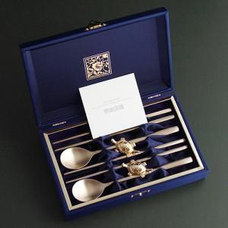

【상세/제작정보】 | <p><span style="font-size: 14pt;">※ 기본 숟가락 2P+젓가락4P 단면 레이저인쇄</span></p><p><span style="font-size: 14pt;">&nbsp;</span></p><p><span style="font-size: 14pt;">※ 희망하시는 구성에만 인쇄 진행 가능합니다. 별도문의</span></p>

【인쇄/포장옵션】 | 실크, 레이저, 금박 / 포장지포장

【공급단가】 | 수량 | 20~ | 100~ | 300~ | 500~ | 1,000~
*VAT별도 | 단가 | 40,300원 | 38,130원 | 36,270원 | 35,340원 | 34,720원

【상품 URL】 | https://www.synergygift.co.kr:443/src/goods_detail.php?gdno=3448

